Sheet1
样件采购/制作申请单(外部采购) |  |  |  |  | 表单编号 |  | GR-61-00-233(A/1)
 |  |  |  |  | 纸张 |  | A4(210×297)
 |  |  |  |  | 顺序号
项目名称：K1西亚出口项目 |  |  |  |  | 编制/日期
项目编码：ZY2325 |  |  |  |  | 审核/日期
需求场地：河北光华荣昌 |  |  |  |  | 批准/日期
用途：K1西亚出口项目5台份订单客户订单需求； 到货要求：要求零件6月5日到货，地点：河北光华荣昌，收货人：史义虹（13313172135）
序号 | 零件号 | 零件名称 | 图片 | 需求订单数量（b） | 定额数量（c=a*b） | 预计损耗量（d） | 计划采购量（e=c+d) | 单位 | 供应商信息
1 | FT K1-7415 008R | 三点式安全带支撑板右 | 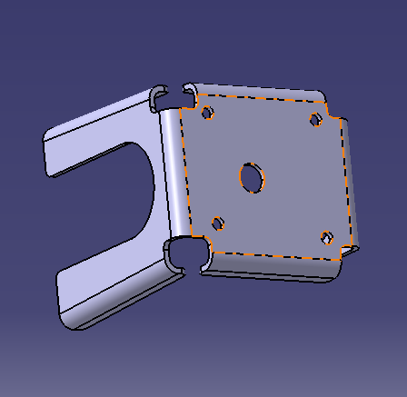 |  |  |  | 20 | 件 | 黄骅恒伟五金
2 | FT K1-6805 101 | 头枕插管 |  |  |  |  | 90 | 件 | 黄骅恒伟五金
备注： a-单件定额：即每一个产品该零件定额数量是几个； b-需求订单数量：此次项目组需求装配几量份产品； c-定额数量：装配所需求的产品量份需要此零件的数量。c=a*b d-预计损耗量：预计在装配这几量份的产品，会产生不合格的该零件数量； e-计划采购量：此次采购的总数量，即定额数量c+预计损耗量d之和。E=c+d

